상품제안서
COBY 듀얼 가습기 | 상품코드: F19708

 |  |  |  |  |  |  | 02-412-0044 | www.easy1.co.kr
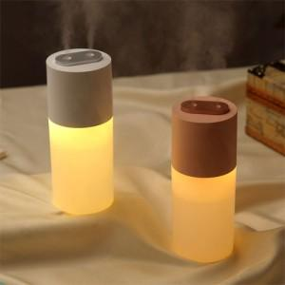 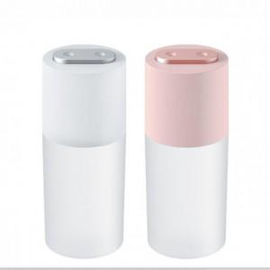

【상세/제작정보】 | 프로모션 진행! 구매시 필터 증정

【인쇄/포장옵션】 | 레이저, 풀칼라 / 포장지포장

【공급단가】 | 수량 | 50~ | 100~ | 500~ | 1,000~ | 2,000~
*VAT별도 | 단가 | 11,650원 | 11,220원 | 10,790원 | 10,360원 | 10,100원

【상품 URL】 | https://dev.easy1.co.kr:443/src/goods_detail.php?gdno=19708

